Операторы
Плановое техобслуживание ЧПУ Brembana profile 4528 инв.№55550185 для операторов

№ п. п. | Описание | Периодичность | Фото | Инструменты, приспособления
1 | Чистка рабочей зоны: Рабочую зону и близлежащие участки необходимо очищать каждый раз при накоплении избыточного количества пыли и отходов, а также по окончании рабочей смены. | Ежесменно | 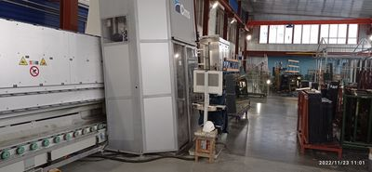 | Ветошь, вода
2 | Контроль закрытых направляющих и зубчатых реек: Зубчатые рейки Очистить зубчатые рейки при помощи ветоши, таким образом, чтобы снять излишнюю смазку и удалить комки пыли и/или отходов, смешанных со смазкой. При помощи кисточки, смоченной обезжиривающей жидкостью, тщательно очистить все зубцы зубчатой рейки. Направляющие рейки: Для возможности доступа к направляющим/зубчатым рейкам необходимо снять защитные картеры. Осуществить очистку направляющих/зубчатых реек в соответствии с приведенными ранее указаниями. | Ежедневно на первой смене | 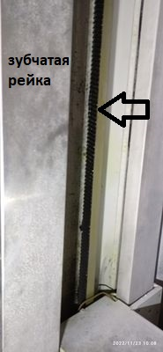 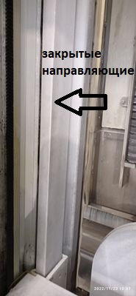 | Кисточка, растворитель 646, ветошь
3 | Чистка фотоэлементов: Очищать линзы фотоэлементов смоченной водой ветошью. | Ежесменно | 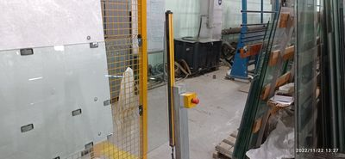 | Ветошь, вода
4 | Чистка конуса резцедержателей: Перед использованием резцедержателя, производить очистку посредством ветоши для механических деталей: - конуса резцедержателя 1 ; - конуса с внутренней резьбой электрошпинделя 3 (или конического гнезда вала шпинделя) для резцедержателей ISO; - конуса с внутренней резьбой шпинделя 2 для резцедержателей CMS. После очистки резцедержателя и перед его монтажом, следует обрызгать конус резцедержателя защитной и водоотталкивающей смазкой WD40 и равномерно распределить ее при использовании сухой и чистой ветоши. Проверить состояние изнашивания конуса. Визуально проверить состояние изнашивания хвостовика. | Ежесменно | 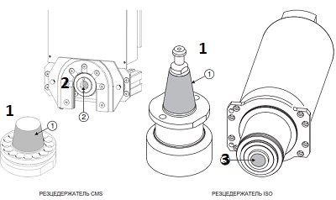 | Ветошь, чистящее средство, смазка WD40
5 |  |  | 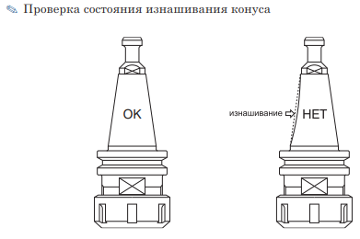
6 |  |  | 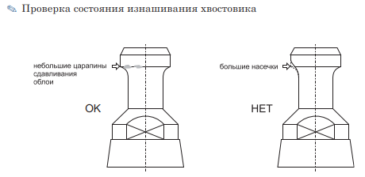
7 | Техническое обслуживание исполнительного устройства (для переднего и заднего рабочего модуля): Осуществлять плановую ежедневную очистку при использовании только ветоши, всегда с установленным конусом резцедержателей. По окончании смены конус-держатель инструмента должен быть всегда вставлен и заблокирован в электрошпинделе во избежание попадания в него пыли и/или загрязнений. | 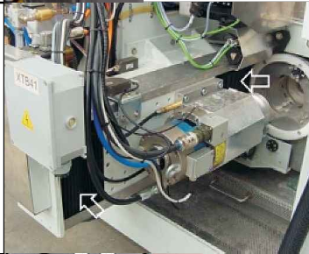 Ежесменно |  | Ветошь,
8 | Узел подготовки воздуха: Ежедневно проверять, что манометр 4 давления воздуха на входе указывает значение, равное 6 бар. Воздействовать на регулятор потока 2 в случае если это значение отличается от 6 бар. Ежедневно проверять посредством индикаторов 9 уровень масла внутри бака 8. | Ежесменно | 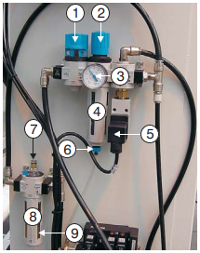 | Визуальный контроль
9 | Транспортирующие ролики: Ежедневно визуально осмотреть ролики на наличие износа, дефектов. | Ежесменно | 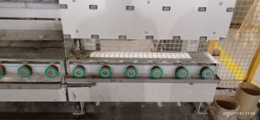 | Визуальный контроль
10 | Смазка роликов в корзине. | Ежесменно | 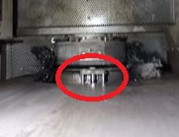 | Солидол
11 | Чистка щеток. | Ежесменно | 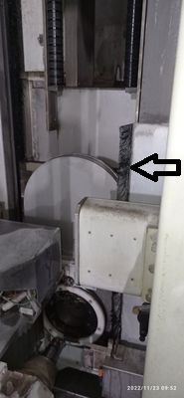 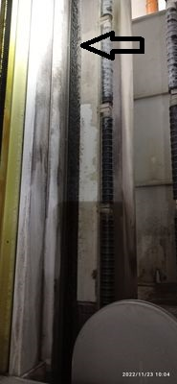 | Вода
12 | Смазка штоков присосов. | Ежесменно | 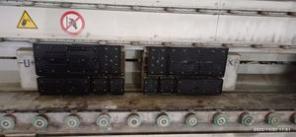 | Солидол
13 | Чистка кожухов и проверка целостности: Для предотвращения забивания кожухов, монтированных на обрабатывающем центре, необходимо произвести очистку при использовании сначала сжатого воздуха, а затем ветоши. Проверять состояние изнашивая кожухов: в случае наличия проколов, разрывов, повреждений и т.д., незамедлительно предупредить службу механиков для замены. | 1 раз в неделю |  | Ветошь, сжатый воздух
14 | Проверка останова нулевой точки детали и штыря щупа | 1 раз в неделю | 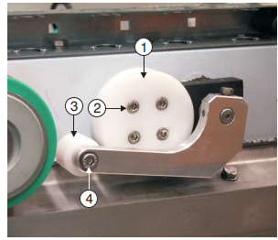 | Слесарный инструмент
15 | Чистка шлангов вакуумного насоса | 1 раз в неделю | 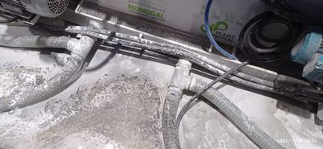 | Вода
16 | Чистка баков | 1 раз в неделю | 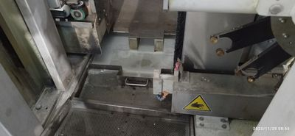 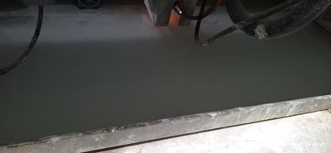 | Вода
17 | Уборка оборудования от пыли, лишних предметов | 1 раз в месяц | 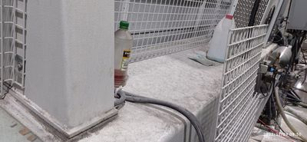 | Ветошь, вода
18 | Чистка и техобслуживание рециркуляционных баков для воды | По мере необходимости | 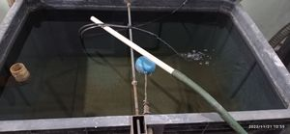 | Вода

Механики
Плановое техобслуживание ЧПУ Brembana profile 4528 инв.№55550185 для механиков

№ п. п. | Описание | Периодичность | Фото | Инструменты, приспособления
1 | Чистка узла подготовки воздуха: Снять бак конденсата 4, слить из него имеющуюся жидкость и очистить изнутри при помощи ветоши. | 1 раз в неделю |  | Слесарный инструмент
2 | Чистка хлодильного блока электрошпинделя: Очистить посредством использования струй сжатого воздуха не более 2-3 бар, ребристый пакет радиаторов для освобождения их от пыли и загрязнений. Проверить уровень жидкости в баке через индикатор и при необходимости долить охлаждающую жидкость (категорически запрещается доливать воду). | 1 раз в неделю | 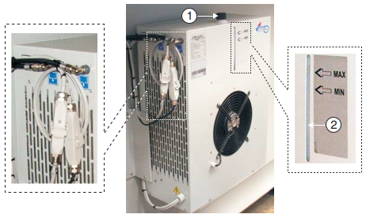 | Пистолет для сжатого воздуха, антифриз ТОСОЛ А40МН
3 | Проверка изнашивания кожухов электрошпинделя: Проверять состояние изнашивая кожухов: в случае наличия проколов, разрывов, повреждений и т.д., незамедлительно произвести их замену. | 1 раз в неделю |  | Слесарный инструмент, новый кожух
4 | Проверка щеток на изнашивание: Чрезмерный износ и/или невыполнение операций очистки щетины может привести к: - попаданию воды на части обрабатывающего центра (например магазины инструментов, кожухи, направляющие и т.д.), что может привести к соответствующим повреждениям; - сказаться на отделке листа. | 1 раз в неделю |  | Визуальный осмотр
5 | Проверка и Чистка присосов: Проверять состояние изнашивания присосов, в частности, целостность манжеты. При необходимости, очистить присосы чистой водой. В случае поврежденной манжеты, следует заменить присос. | 1 раз в неделю |  | Визуальный осмотр, вода, новый присос
6 | Проверка работы водяных насосов: Проверка шума, вибраций насосов, утечки. | 1 раз в неделю | 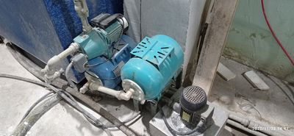 | Визуальный осмотр
7 | Чистка патронов фильтра вакуумного насоса. | 1 раз в неделю | 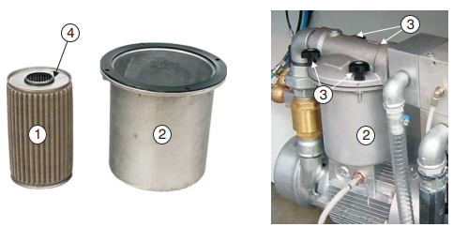 | Слесарный инструмент
8 | Чистка и техобслуживание рециркуляционных баков для воды. | 1 раз в неделю | 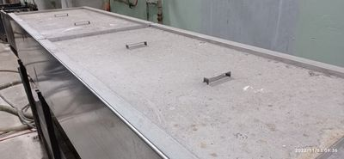 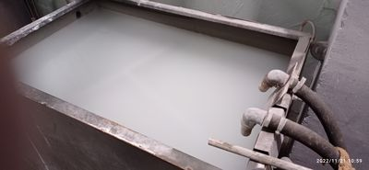 | Шланг, вода
9 | Контроль уровня масла гидравлической подстанции: Проверить уровень жидкости в баке 1, используя пробку с мерной линейкой 2. При необходимости долить. | 1 раз в неделю | 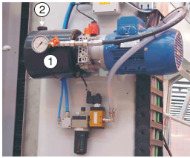 | Визуальный осмотр
10 | Заправка насоса Централизованной системы смазки. | 1 раз в месяц | 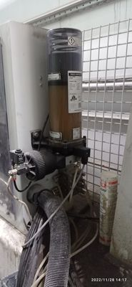 | Масло Mobil oil EP0
11 | Проверка натяжения цепи конвейера. При необходимости цепь натянуть. | 1 раз в месяц | 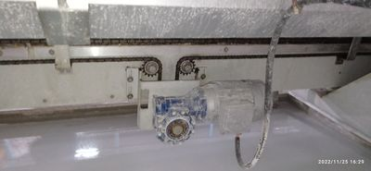 | Слесарный инструмент
12 | Проверка функционирования аварийных кнопок | 1 раз в месяц | 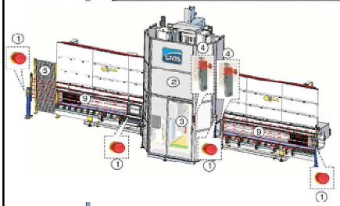 | Вручную
13 | Чистка решеток кондиционера электрошкафа | 1 раз в месяц | 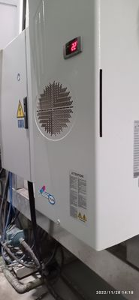 | Ветошь, сжатый воздух
14 | Контроль изнашивания ремней | 1 раз в месяц | 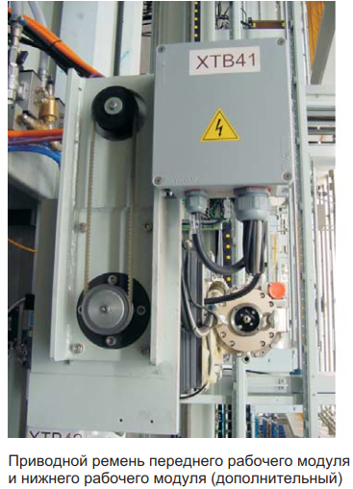 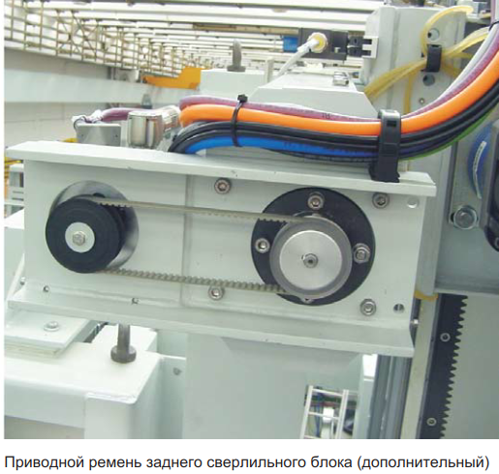 | Слесарный инструмент
15 | Проверка закрытых направляющих и зубчатых реек на износ | 1 раз в 3 месяца |  | Визуальный осмотр
16 | Проверка утечек внутренней воды | 1 раз в 3 месяца | 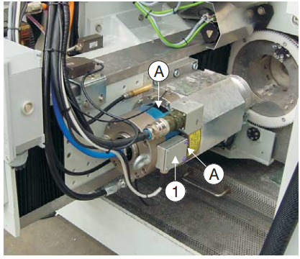 | Визуальный осмотр
17 | Заложить смазку в точки ручной смазки | 1 раз в 6 месяцев | 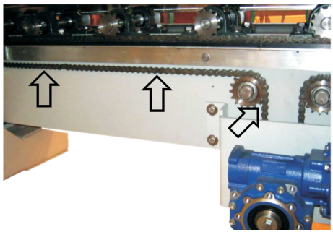 | Смазка солидол
18 | Замена масла в гидравлической подстанции: | 1 раз в 2 года |  | Масло Mobil oil DTE 25
19 | Проверка и замена фильтра в узле подготовки воздуха | 1 раз в 6 месяцев |  | Слесарный инструмент
20 | Замена окошек из поликарбоната | 1 раз в 2 года | 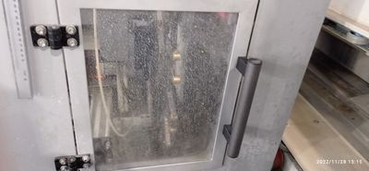 | Слесарный инструмент
21 | Ревизия шпинделя | 1 раз в 3 года | 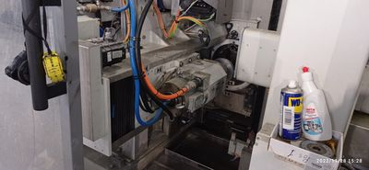 | Слесарный инструмент
22 | Замена ремней осей | по мере износа |  | Слесарный инструмент

